상품제안서
라온 USB 3.0 카드메모리 | 상품코드: F15562

 |  |  | 02-412-0044 | www.easy1.co.kr
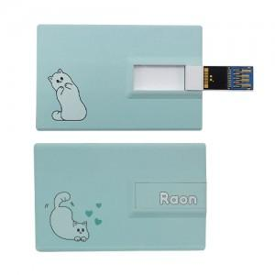 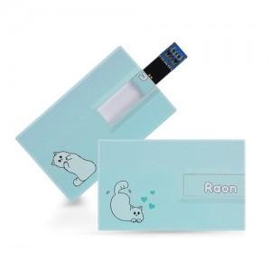 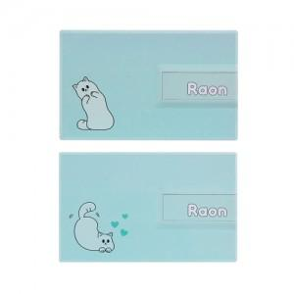

【상세/제작정보】 | 캐릭터의 귀여움과 안정되 3.0 usb메모리 만남

【인쇄/포장옵션】 | / 시판박스

【공급단가】 | 수량 | 1~
*VAT별도 | 16G | 9,700원
 | 32G | 10,200원
 | 64G | 12,900원

【상품 URL】 | http://www.easy1.co.kr/src/goods_detail.php?gdno=15562

